Grafo 2
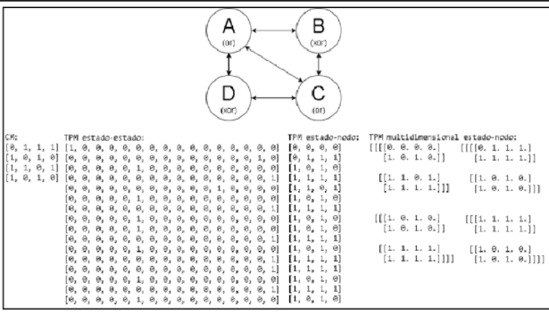
Entrada de datos | Resultado Estrategia XXX | Resultado Estrategia YYY | Observaciones
TPMs: [0 ,0 ,0 ,0 0 ,1 ,1 ,1 1 ,0 ,1 ,0 1 ,1 ,1 ,1 1 ,1 ,0 ,1 1 ,0 ,1 ,1 1 ,1 ,1 ,1 1 ,0 ,1 ,1 1 ,0 ,1 ,0 1 ,1 ,1 ,1 1 ,0 ,1 ,0 1 ,1 ,0 ,1 1 ,1 ,1 ,1 1 ,0 ,1 ,1 1 ,1 ,1 ,1 1 ,0 ,0 ,1 ] Matriz de conectividad: 0, 1, 1, 1 1, 0, 1, 0 1, 1, 0, 1 1, 0, 1, 0 INICIAL: (1, 0, 1, 0) | Distancia: 0.137358 | Distancia: 0.137358 | Se aplican ambas estrategias con la version con paralelismo.
 | Descomposición: [B] ━━/ /━━➤ [A, C, D] | Descomposición: [B] ━━/ /━━➤ [A, C, D]
 | Tiempo: 0:00:00.106957 | tiempo: 0:00:02.434700

 |  |  |  | Aquí se anexan screenshot de la ejecución

